认识图表
人均GDP走势图
 | 人均GDP
2000 | 7857.7
2001 | 8621.7
2002 | 9398.1
2003 | 10542
2004 | 12335.6
2005 | 14185.4
2006 | 16499.7
2007 | 20169.5
2008 | 23707.7
2009 | 25607.5
2010 | 30015
2011 | 35197.8
2012 | 38549.5
2013 | 41907.6
图表基本元素
1 | 图表标题
2 | 坐标轴
3 | 坐标轴标题
4 | 图例项
5 | 网格线
6 | 数据标签

柱形图
人均GDP走势图
年份 | 人均GDP（元） | 啤酒产量（万千升）
2000 | 7857.7 | 2231.3
2001 | 8621.7 | 2288.9
2002 | 9398.1 | 2402.7
2003 | 10542 | 2540.5
2004 | 12335.6 | 2948.6
2005 | 14185.4 | 3126.1
2006 | 16499.7 | 3543.58
2007 | 20169.5 | 3954.07
2008 | 23707.7 | 4156.91
2009 | 25607.5 | 4162.18
2010 | 30015 | 4490.16
2011 | 35197.8 | 4834.5
2012 | 38549.5 | 4778.58
2013 | 41907.6 | 5061.5

 | 国家统计局
数据来源 | http://data.stats.gov.cn/

堆积柱形图
2006年北京、上海、天津地区按收入法计算的地区生产总值的构成
 |  |  |  |  | 单位：亿元
地区 | 劳动者报酬 | 生产净税额 | 固定资产折旧 | 营业盈余
北京 | 3496.57 | 1161.55 | 1251.09 | 1961.07
天津 | 1383.36 | 775.09 | 595.09 | 1605.61
上海 | 3756.56 | 1623.36 | 1730.51 | 3255.94

条形图
人均GDP走势图
年份 | 人均GDP（元） | 啤酒产量（万千升） | 居民消费价格指数（上面=100）
2000 | 7857.7 | 2231.3 | 100.4
2001 | 8621.7 | 2288.9 | 100.7
2002 | 9398.1 | 2402.7 | 99.2
2003 | 10542 | 2540.5 | 101.2
2004 | 12335.6 | 2948.6 | 103.9
2005 | 14185.4 | 3126.1 | 101.8
2006 | 16499.7 | 3543.58 | 101.5
2007 | 20169.5 | 3954.07 | 104.8
2008 | 23707.7 | 4156.91 | 105.9
2009 | 25607.5 | 4162.18 | 99.3
2010 | 30015 | 4490.16 | 103.3
2011 | 35197.8 | 4834.5 | 105.4
2012 | 38549.5 | 4778.58 | 102.6
2013 | 41907.6 | 5061.5 | 102.6

 | 国家统计局
数据来源 | http://data.stats.gov.cn/

折线图
人均GDP走势图
年份 | 人均GDP（元） | 啤酒产量（万千升） | 居民消费价格指数（上面=100）
2000 | 7857.7 | 2231.3 | 100.4
2001 | 8621.7 | 2288.9 | 100.7
2002 | 9398.1 | 2402.7 | 99.2
2003 | 10542 | 2540.5 | 101.2
2004 | 12335.6 | 2948.6 | 103.9
2005 | 14185.4 | 3126.1 | 101.8
2006 | 16499.7 | 3543.58 | 101.5
2007 | 20169.5 | 3954.07 | 104.8
2008 | 23707.7 | 4156.91 | 105.9
2009 | 25607.5 | 4162.18 | 99.3
2010 | 30015 | 4490.16 | 103.3
2011 | 35197.8 | 4834.5 | 105.4
2012 | 38549.5 | 4778.58 | 102.6
2013 | 41907.6 | 5061.5 | 102.6

 | 国家统计局
数据来源 | http://data.stats.gov.cn/

面积图
人均GDP面积图
年份 | 人均GDP（元） | 啤酒产量（万千升） | 居民消费价格指数（上面=100）
2000 | 7857.7 | 2231.3 | 100.4
2001 | 8621.7 | 2288.9 | 100.7
2002 | 9398.1 | 2402.7 | 99.2
2003 | 10542 | 2540.5 | 101.2
2004 | 12335.6 | 2948.6 | 103.9
2005 | 14185.4 | 3126.1 | 101.8
2006 | 16499.7 | 3543.58 | 101.5
2007 | 20169.5 | 3954.07 | 104.8
2008 | 23707.7 | 4156.91 | 105.9
2009 | 25607.5 | 4162.18 | 99.3
2010 | 30015 | 4490.16 | 103.3
2011 | 35197.8 | 4834.5 | 105.4
2012 | 38549.5 | 4778.58 | 102.6
2013 | 41907.6 | 5061.5 | 102.6

 | 国家统计局
数据来源 | http://data.stats.gov.cn/

饼图
年份 | 人均GDP（元）
2000 | 7857.7
2001 | 8621.7
2002 | 9398.1
2003 | 10542
2004 | 12335.6
2005 | 14185.4
2006 | 16499.7
2007 | 20169.5
2008 | 23707.7
2009 | 25607.5
2010 | 30015
2011 | 35197.8
2012 | 38549.5
2013 | 41907.6

 | 国家统计局
数据来源 | http://data.stats.gov.cn/

复合饼图
地区 | 销售额（亿元）
北京 | 12.5
天津 | 0.3
上海 | 10.2
成都 | 0.2
杭州 | 0.4
广州 | 11.6

圆环图
圆环图
2006年北京、上海、天津地区按收入法计算的地区生产总值的构成
 |  |  |  |  | 单位：亿元
地区 | 劳动者报酬 | 生产净税额 | 固定资产折旧 | 营业盈余
北京 | 3496.57 | 1161.55 | 1251.09 | 1961.07
天津 | 1383.36 | 775.09 | 595.09 | 1605.61
上海 | 3756.56 | 1623.36 | 1730.51 | 3255.94

散点图-某商业银行的主要业务数据
一个大型商业银行在多个地区设有分行，其业务主要是进行基础设施建设、国家重点项目建设、固定资产投资等项目的贷款。近年来，该银行的贷款额平稳增长，但不良贷款额也有较大比例的提高，这给银行业务的发展带来较大压力。为弄清楚不良贷款形成的原因，管理者希望利用银行业务的有关数据做些定量分析，以便找出控制不良贷款的办法。下表就是该银行所属的25家分行的有关业务数据。
 |  | y | x
 | A | B | C | D | E | F
1 | 分行编号 | 不良贷款（亿元） | 各项贷款余额 | 本年累计应收贷款（亿元） | 贷款项目个数 | 本年固定资产投资额（亿元）
2 | 1 | 0.9 | 67.3 | 6.8 | 5 | 51.9
3 | 2 | 1.1 | 111.3 | 19.8 | 16 | 90.9
4 | 3 | 4.8 | 173.0 | 7.7 | 17 | 73.7
5 | 4 | 3.2 | 80.8 | 7.2 | 10 | 14.5
6 | 5 | 7.8 | 199.7 | 16.5 | 19 | 63.2
7 | 6 | 2.7 | 16.2 | 2.2 | 1 | 2.2
8 | 7 | 1.6 | 107.4 | 10.7 | 17 | 20.2
9 | 8 | 12.5 | 185.4 | 27.1 | 18 | 43.8
10 | 9 | 1.0 | 96.1 | 1.7 | 10 | 55.9
11 | 10 | 2.6 | 72.8 | 9.1 | 14 | 64.3
12 | 11 | 0.3 | 64.2 | 2.1 | 11 | 42.7
13 | 12 | 4.0 | 132.2 | 11.2 | 23 | 76.7
14 | 13 | 0.8 | 58.6 | 6.0 | 14 | 22.8
15 | 14 | 3.5 | 174.6 | 12.7 | 26 | 117.1
16 | 15 | 10.2 | 263.5 | 15.6 | 34 | 146.7
17 | 16 | 3.0 | 79.3 | 8.9 | 15 | 29.9
18 | 17 | 0.2 | 14.8 | 0.6 | 2 | 42.1
19 | 18 | 0.4 | 73.5 | 5.9 | 11 | 25.3
20 | 19 | 1.0 | 24.7 | 5.0 | 4 | 13.4
21 | 20 | 6.8 | 139.4 | 7.2 | 28 | 64.3
22 | 21 | 11.6 | 368.2 | 16.8 | 32 | 163.9
23 | 22 | 1.6 | 95.7 | 3.8 | 10 | 44.5
24 | 23 | 1.2 | 109.6 | 10.3 | 14 | 67.9
25 | 24 | 7.2 | 196.2 | 15.8 | 16 | 39.7
26 | 25 | 3.2 | 102.2 | 12.0 | 10 | 97.1

管理者想知道，不良贷款是否与贷款余额、累计应收贷款、贷款项目的多少、固定资产投资额等因素有关？如果有关系，它们之间是一种什么样的关系？关系强度如何？试绘制散点图，并分析不良贷款与贷款余额、累计应收贷款、贷款项目个数、固定资产投资额之间的关系。

气泡图
小麦产量与降雨量和温度气泡图
小麦产量与降雨量和温度的数据

温度（℃） | 降雨量（mm） | 产量（kg/h㎡）
6 | 25 | 2250
8 | 40 | 3450
10 | 58 | 4500
13 | 68 | 5750
14 | 110 | 5800
16 | 98 | 7500
21 | 120 | 8250

组合图
人均GDP与CPI走势图
年份 | 人均GDP（元） | 居民消费价格指数（上面=100）
2000 | 7857.7 | 100.4
2001 | 8621.7 | 100.7
2002 | 9398.1 | 99.2
2003 | 10542 | 101.2
2004 | 12335.6 | 103.9
2005 | 14185.4 | 101.8
2006 | 16499.7 | 101.5
2007 | 20169.5 | 104.8
2008 | 23707.7 | 105.9
2009 | 25607.5 | 99.3
2010 | 30015 | 103.3
2011 | 35197.8 | 105.4
2012 | 38549.5 | 102.6
2013 | 41907.6 | 102.6

 | 国家统计局
数据来源 | http://data.stats.gov.cn/

漏斗图
日期 | 浏览商品 | 加入购物车 | 生成订单 | 支付订单 | 完成交易
2019-01-01 | 10000 | 8000 | 5000 | 1000 | 500
2019-01-02 | 10917 | 8207 | 5813 | 1180 | 982
2019-01-03 | 11506 | 8527 | 5837 | 1469 | 1287
2019-01-04 | 11724 | 9114 | 6830 | 1579 | 1386
合计 | 44147 | 33848 | 23480 | 5228 | 4155
 |  |  |  |  |  |  | 辅助列 | 展示列 | 辅助列
 |  |  |  |  |  | 浏览商品 | 500 | 44147 | 500
 |  |  |  |  |  | 加入购物车 | 5649.5 | 33848 | 5649.5
 |  |  |  |  |  | 生成订单 | 10833.5 | 23480 | 10833.5
 |  |  |  |  |  | 支付订单 | 19959.5 | 5228 | 19959.5
 |  |  |  |  |  | 完成交易 | 20496 | 4155 | 20496

雷达图
雷达图
2003年城乡居民家庭人均消费支出构成（%）
项目 | 城镇居民 | 农村居民
食品 | 37.12 | 45.59
衣着 | 9.79 | 5.67
家庭设备用品及服务 | 6.30 | 4.20
医疗保健 | 7.31 | 5.96
交通通讯 | 11.08 | 8.36
教育文化娱乐服务 | 14.35 | 12.13
居住 | 10.74 | 15.87
杂项商品与服务 | 3.30 | 2.21

直方图
某行业管理局所属40个企业2002年的产品销售收入数据如下：
单位：万元
152 | 124 | 129 | 116 | 100 | 103 | 92 | 95 | 127 | 104
105 | 119 | 114 | 115 | 87 | 103 | 118 | 142 | 135 | 125
117 | 108 | 105 | 110 | 107 | 137 | 120 | 136 | 117 | 108
97 | 88 | 123 | 115 | 119 | 138 | 112 | 146 | 113 | 126
要求：
直方图
 | 最大值 | 152 | 最小值 | 87
 | 组距 | 6.5
 | 分组 | 频率 | 横坐标 | countifs
 | 87 | 1 | (0,87]
 | 93.5 | 2 | (87,93.5]
 | 100 | 3 | (93.5,100]
 | 106.5 | 5 | (100,106.5]
 | 113 | 6 | (106.5,113]
 | 119.5 | 9 | (113,119.5]
 | 126 | 5 | (119.5,126]
 | 132.5 | 2 | (126,132.5]
 | 139 | 4 | (132.5,139]
 | 145.5 | 1 | (139,145.5]
 | 152 | 2 | (145.5,152]

地图
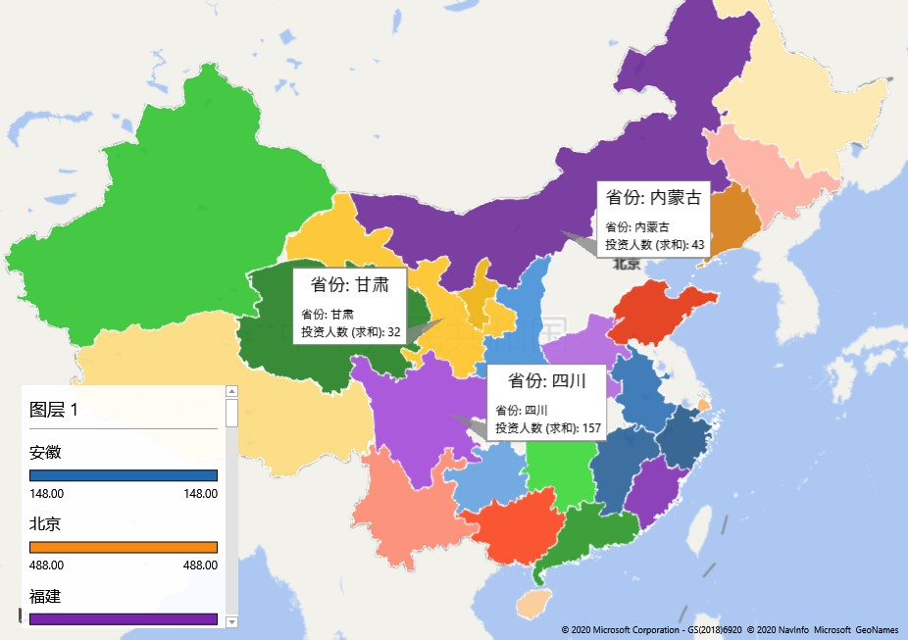
省份 | 投资人数
广东 | 746
北京 | 488
山东 | 382
浙江 | 380
上海 | 225
河南 | 169
四川 | 157
福建 | 156
湖南 | 154
安徽 | 148
陕西 | 137
江西 | 124
辽宁 | 103
广西 | 87
黑龙江 | 76
吉林 | 57
内蒙古 | 43
新疆 | 38
贵州 | 36
云南 | 36
甘肃 | 32
海南 | 24
宁夏 | 9
青海 | 3
西藏 | 2

